Plan1
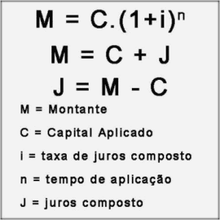

Capital ( C ) | R$ 10,000.00
Renda | R$ 2,000.00
30% Renda | 30%
R$ Parcela Maxima | R$ 600.00
( i ) Taxa de Juros a.m. | 0.85%
N. de parcelas | 20
Montante | R$ 11,844.54
V. Parcela | R$ 592.23

